rule
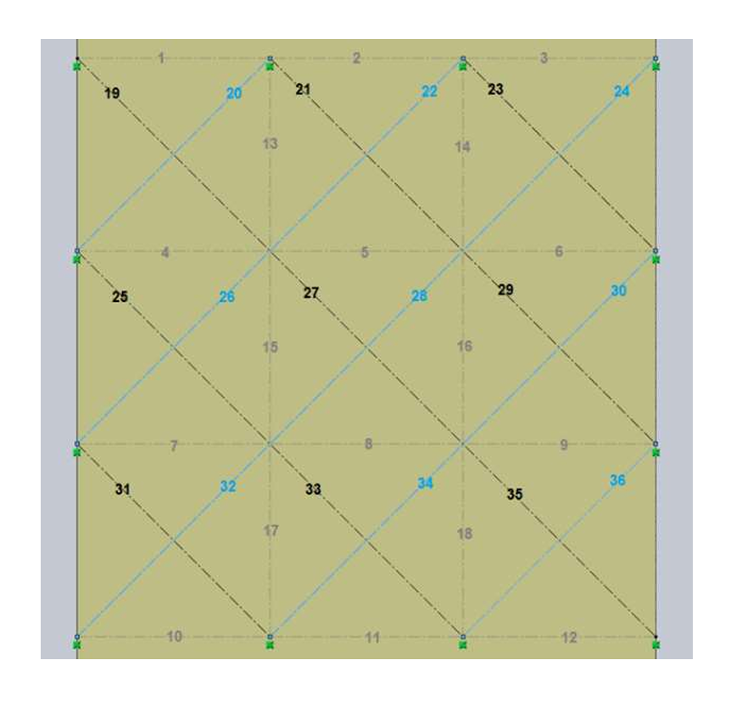
block name | x | y | z | x | y | z | deg
1 | -5.219213 | 4.713037 | 0 | -5.119213 | 5.213037 | 0 | 0
2 | -5.219213 | 5.713037 | 0 | -5.119213 | 6.213037 | 0 | 0
3 | -5.219213 | 6.713037 | 0 | -5.119213 | 7.213037 | 0 | 0
4 | -4.219213 | 4.713037 | 0 | -4.119213 | 5.213037 | 0 | 0
5 | -4.219213 | 5.713037 | 0 | -4.119213 | 6.213037 | 0 | 0
6 | -4.219213 | 6.713037 | 0 | -4.119213 | 7.213037 | 0 | 0
7 | -3.219213 | 4.713037 | 0 | -3.119213 | 5.213037 | 0 | 0
8 | -3.219213 | 5.713037 | 0 | -3.119213 | 6.213037 | 0 | 0
9 | -3.219213 | 6.713037 | 0 | -3.119213 | 7.213037 | 0 | 0
10 | -2.219213 | 4.713037 | 0 | -2.119213 | 5.213037 | 0 | 0
11 | -2.219213 | 5.713037 | 0 | -2.119213 | 6.213037 | 0 | 0
12 | -2.219213 | 6.713037 | 0 | -2.119213 | 7.213037 | 0 | 0
13 | -4.719213 | 5.213037 | 0 | -4.219213 | 5.313037 | 0 | 0
14 | -4.719213 | 6.213037 | 0 | -4.219213 | 6.313037 | 0 | 0
15 | -3.719213 | 5.213037 | 0 | -3.219213 | 5.313037 | 0 | 0
16 | -3.719213 | 6.213037 | 0 | -3.219213 | 6.313037 | 0 | 0
17 | -2.719213 | 5.213037 | 0 | -2.219213 | 5.313037 | 0 | 0
18 | -2.719213 | 6.213037 | 0 | -2.219213 | 6.313037 | 0 | 0
19 | -4.719213 | 4.713037 | 0 | -4.619213 | 5.420143 | 0 | 5.4977871438 | 0.707106
20 | -4.719213 | 4.713037 | 0 | -4.619213 | 5.420143 | 0 | 0.7853981634
21 | -4.719213 | 5.713037 | 0 | -4.619213 | 6.420143 | 0 | 5.4977871438
22 | -4.719213 | 5.713037 | 0 | -4.619213 | 6.420143 | 0 | 0.7853981634
23 | -4.719213 | 6.713037 | 0 | -4.619213 | 7.420143 | 0 | 5.4977871438
24 | -4.719213 | 6.713037 | 0 | -4.619213 | 7.420143 | 0 | 0.7853981634
25 | -3.719213 | 4.713037 | 0 | -3.619213 | 5.420143 | 0 | 5.4977871438
26 | -3.719213 | 4.713037 | 0 | -3.619213 | 5.420143 | 0 | 0.7853981634
27 | -3.719213 | 5.713037 | 0 | -3.619213 | 6.420143 | 0 | 5.4977871438
28 | -3.719213 | 5.713037 | 0 | -3.619213 | 6.420143 | 0 | 0.7853981634
29 | -3.719213 | 6.713037 | 0 | -3.619213 | 7.420143 | 0 | 5.4977871438
30 | -3.719213 | 6.713037 | 0 | -3.619213 | 7.420143 | 0 | 0.7853981634
31 | -2.719213 | 4.713037 | 0 | -2.619213 | 5.420143 | 0 | 5.4977871438
32 | -2.719213 | 4.713037 | 0 | -2.619213 | 5.420143 | 0 | 0.7853981634
33 | -2.719213 | 5.713037 | 0 | -2.619213 | 6.420143 | 0 | 5.4977871438
34 | -2.719213 | 5.713037 | 0 | -2.619213 | 6.420143 | 0 | 0.7853981634
35 | -2.719213 | 6.713037 | 0 | -2.619213 | 7.420143 | 0 | 5.4977871438
36 | -2.719213 | 6.713037 | 0 | -2.619213 | 7.420143 | 0 | 0.7853981634

